Allelic discrimination Cq
Data step: | 4 |  |  | Show channel: | Thresholds:
Sample Group: | Default |  | Ch 1 | No
Method: | Threshold |  | Ch 2 | No
Smoothing: | ON |  | Ch 3 | No
Smoothing window: | 5 |  | Ch 4 | No
Baseline: | Trend |  | Ch 5 | Yes | 486,43
Baseline range start: | 3
Baseline range end: | 7

Mode: | Cq
X Channel: | 1
Y Channel: | 2
Distance Weight Ratio: | 5
Line Reference Point: | NTC Mean

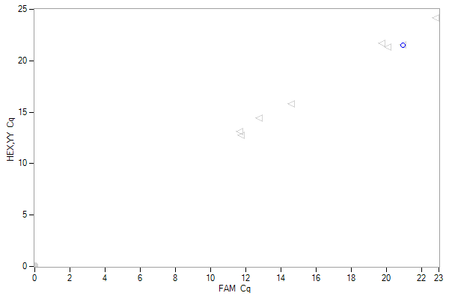

Well | Sample Name | Sample Type 1 | Sample Type 2 | Target 1 | Target 2 | Call | Call Efficiency | Cq 1 | Cq 2 | Description 1 | Description 2
A01 |  | [none] | [none] |  |  | Default 0 | 100 | 20,96 | 21,52
A02 |  | [none] | [none] |  |  | Default 0 | 100 | 22,83 | 24,16
A03 |  | [none] | [none] |  |  | Default 0 | 100 | 20,09 | 21,26
A04 |  | [none] | [none] |  |  | Default 0 | 100 | 19,75 | 21,67
A05 |  | [none] | [none] |  |  | Default 0 | 100 | 14,61 | 15,75
A06 |  | [none] | [none] |  |  | Default 0 | 100 | 12,76 | 14,42
A07 |  | [none] | [none] |  |  | Default 0 | 100 | 11,76 | 12,74
A08 |  | [none] | [none] |  |  | Default 0 | 100 | 11,66 | 13,06
B01 |  | [none] | [none] |  |  |  | nem szám | nem szám | nem szám
B02 |  | [none] | [none] |  |  |  | nem szám | nem szám | nem szám
B03 |  | [none] | [none] |  |  |  | nem szám | nem szám | nem szám
B04 |  | [none] | [none] |  |  |  | nem szám | nem szám | nem szám
B05 |  | [none] | [none] |  |  |  | nem szám | nem szám | nem szám
B06 |  | [none] | [none] |  |  |  | nem szám | nem szám | nem szám
B07 |  | [none] | [none] |  |  |  | nem szám | nem szám | nem szám
B08 |  | [none] | [none] |  |  |  | nem szám | nem szám | nem szám
C01 |  | [none] | [none] |  |  |  | nem szám | nem szám | nem szám
C02 |  | [none] | [none] |  |  |  | nem szám | nem szám | nem szám
C03 |  | [none] | [none] |  |  |  | nem szám | nem szám | nem szám
C04 |  | [none] | [none] |  |  |  | nem szám | nem szám | nem szám
C05 |  | [none] | [none] |  |  |  | nem szám | nem szám | nem szám
C06 |  | [none] | [none] |  |  |  | nem szám | nem szám | nem szám
C07 |  | [none] | [none] |  |  |  | nem szám | nem szám | nem szám
C08 |  | [none] | [none] |  |  |  | nem szám | nem szám | nem szám

HRM results
Sample Group: | Default |  | Show channel:
Low limit | 66,05 |  | Ch 1 | No
Low limit, inner | 70,2 |  | Ch 2 | No
High limit, inner | 86,8 |  | Ch 3 | No
High limit | 90,95 |  | Ch 4 | No
HRM data mode: | RFU |  | Ch 5 | Yes
HRM call mode: | Difference plot
Cluster count: | 4 | 4
Sensitivity: | 50 | 50
Distance Weight Ratio: | 1 : 1

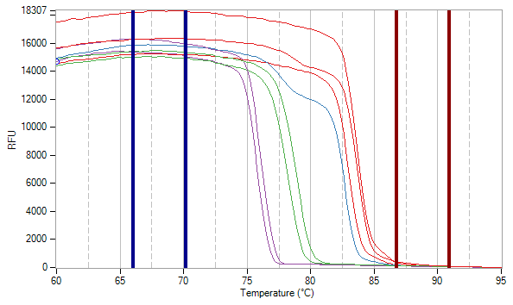
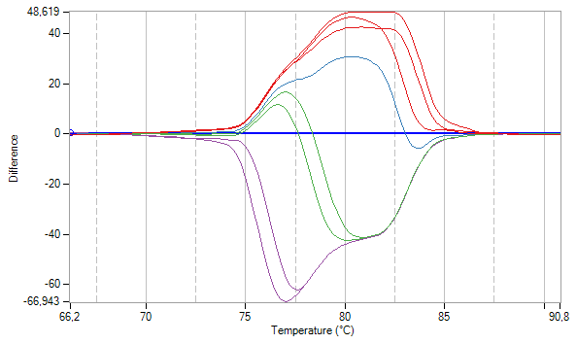

Well | Fluorophore | Sample Name | HRM Standard Call | Target | Sample Type | Call | Call Efficiency | Info | Distance to cluster average | Description
A01-Ch5 | SYBR |  |  |  | Empty | Cluster 4 | 99,3 |  | 1004,76106065039
A02-Ch5 | SYBR |  |  |  | Empty | Cluster 1 | 88,4 |  | 1754,73388115431
A03-Ch5 | SYBR |  |  |  | Empty | Cluster 3 | 99,2 |  | 839,518739293478
A04-Ch5 | SYBR |  |  |  | Empty | Cluster 2 | 100 |  | 0
A05-Ch5 | SYBR |  |  |  | Empty | Cluster 4 | 99 |  | 1004,76106065039
A06-Ch5 | SYBR |  |  |  | Empty | Cluster 1 | 96,9 |  | 1404,70622604145
A07-Ch5 | SYBR |  |  |  | Empty | Cluster 3 | 99,4 |  | 839,518739293478
A08-Ch5 | SYBR |  |  |  | Empty | Cluster 1 | 99,1 |  | 220,282949696183
B01-Ch5 | [none] |  |  |  | [none] |  | nem szám |  | 0
B02-Ch5 | [none] |  |  |  | [none] |  | nem szám |  | 0
B03-Ch5 | [none] |  |  |  | [none] |  | nem szám |  | 0
B04-Ch5 | [none] |  |  |  | [none] |  | nem szám |  | 0
B05-Ch5 | [none] |  |  |  | [none] |  | nem szám |  | 0
B06-Ch5 | [none] |  |  |  | [none] |  | nem szám |  | 0
B07-Ch5 | [none] |  |  |  | [none] |  | nem szám |  | 0
B08-Ch5 | [none] |  |  |  | [none] |  | nem szám |  | 0
C01-Ch5 | [none] |  |  |  | [none] |  | nem szám |  | 0
C02-Ch5 | [none] |  |  |  | [none] |  | nem szám |  | 0
C03-Ch5 | [none] |  |  |  | [none] |  | nem szám |  | 0
C04-Ch5 | [none] |  |  |  | [none] |  | nem szám |  | 0
C05-Ch5 | [none] |  |  |  | [none] |  | nem szám |  | 0
C06-Ch5 | [none] |  |  |  | [none] |  | nem szám |  | 0
C07-Ch5 | [none] |  |  |  | [none] |  | nem szám |  | 0
C08-Ch5 | [none] |  |  |  | [none] |  | nem szám |  | 0

